3484-1
工程款支付证书 |  |  |  |  |  |  |  |  |  |  |  |  |  |  | 本次
工程名称 |  | 曹村镇马湾中心村村民广场及主干路绿化工程 |  |  |  |  |  |  |  |  | 档案编号 |  | CD2016-174
合同金额 |  | 259,670.72 |  |  |  | 中标日期 | 2016.5.11 |  |  |  | 合作单位 |  | 杨 洋 孟书春15856228788 |  | CD2016-174 | 191 | 3484 | 曹村镇马湾中心村村民广场及主干路绿化工程 | 2016.5.11 | 259670.72 | 孙 健 | 30日历天 | 宿州市 曹村镇 | 宿州公司杨洋13305670099 | 杨 洋13305670099 | 中标项目，中标通知书和施工合同及投资协议原件均在庐江 | √
决算金额 |  |  |  |  |  | 竣工日期 |  |  |  |  | ERP编号 |  | 3484
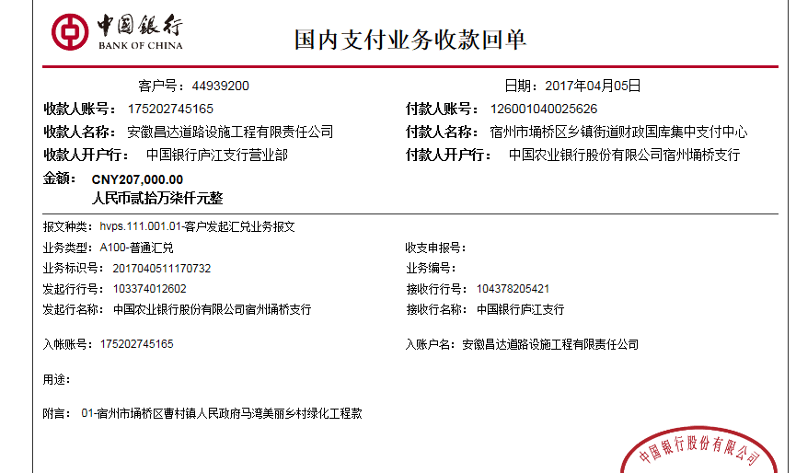
序号 | 工程款到账 |  |  | 开票情况 |  | 成本发票 | 扣管理费 |  | 代扣税金 |  | 其他扣款 |  | 实际支付
 | 日期 | 账户 | 金额 | 日期 | 金额 | 金额 | 比例 | 金额 | 税率 | 金额 | 金额 | 备注 | 户名 | 金额
1 | 2017-04-05 | 中 | 207,000.00 | 2017-02-09 | 259,670.72 | 259,000.00 | 按合同额1%全扣 | 2,596.71 | 增值税及附加 | 23,159.82 | 1,000.00 |  |  | 180,243.47
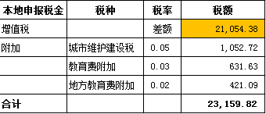
 |  |  |  |  |  |  |  |  |  |  | 2017.1.16办理外经证费用500+2017.2.4核销外经证费用500

合计 |  | - | 207,000.00 | - | 259,670.72 | 259,000.00 | - | 2,596.71 | - | 23,159.82 | 1,000.00 | - |  | 180,243.47 | 69.41%
本次支付金额 |  | 小写 | 180,243.47 |  |  |  | 支付账号 |  | 孟书春 安徽宿州农村商业银行曹村支行 |  |  |  |  |  | 完工证明？
 |  | 大写 | 180243.47 |  |  |  |  |  | 6217 7883 1460 0141 672
申请部门 意见 |  | 1、 | 中标项目，中标通知书和施工合同及投资协议原件均在庐江；竣工验收表原件在合肥； |  |  |  |  |  | 2、此次借条已提供 。
项目管理 意见 |  | 何总、朱总已同意支付（附表背面截图）。
财务审核 意见
质安稽查 意见 |  | 是□否□营改增项目，及材料款支付核实：
总经理审批

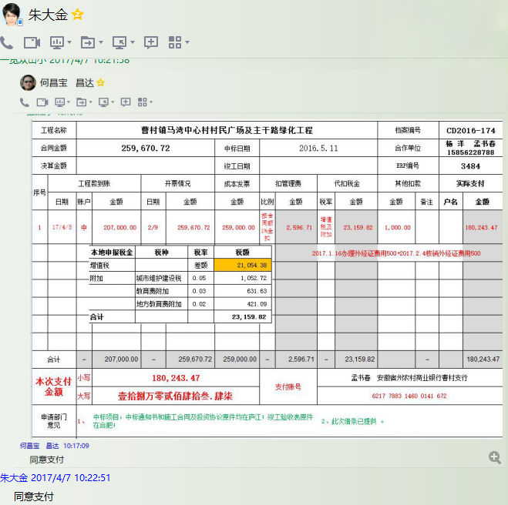

3484-2
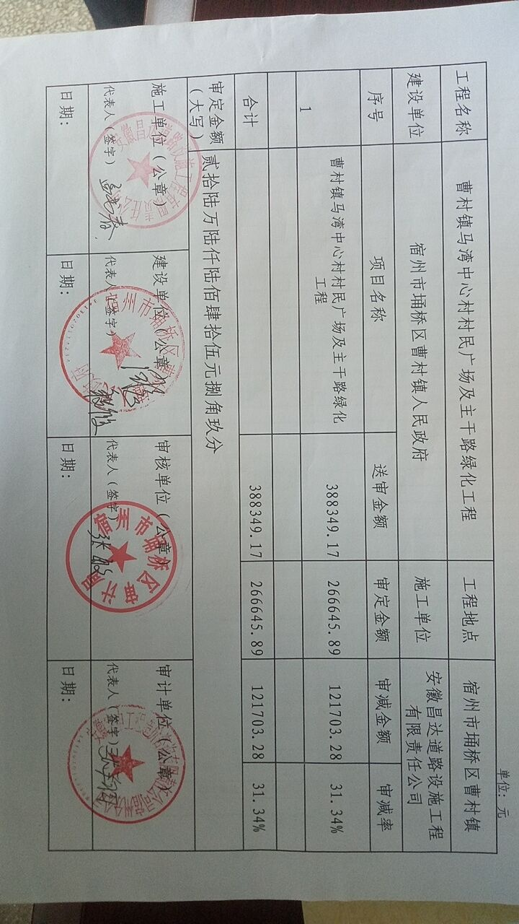
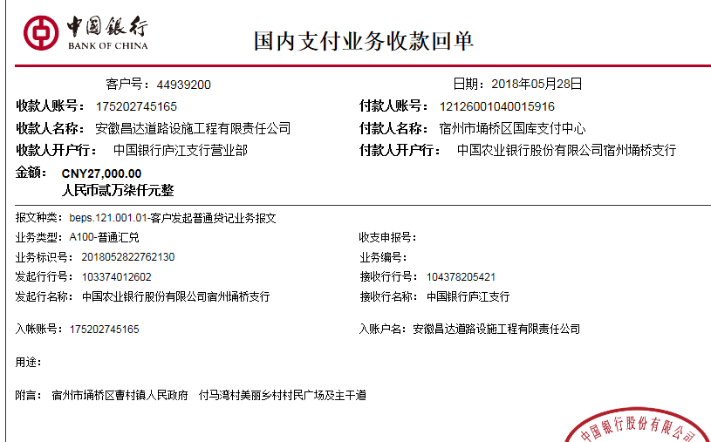
工程款支付证书 |  |  |  |  |  |  |  |  |  |  |  |  |  |  | 本次
工程名称 |  | 曹村镇马湾中心村村民广场及主干路绿化工程 |  |  |  |  |  |  |  |  | 档案编号 |  | CD2016-174
合同金额 |  | 259,670.72 |  |  |  | 中标日期 | 2016.5.11 |  |  |  | 合作单位 |  | 杨 洋 孟书春15856228788 |  | CD2016-174 | 191 | 3484 | 曹村镇马湾中心村村民广场及主干路绿化工程 | 2016.5.11 | 259670.72 | 孙 健 | 30日历天 | 宿州市 曹村镇 | 宿州公司杨洋13305670099 | 杨 洋13305670099 | 中标项目，中标通知书和施工合同及投资协议原件均在庐江 | √
决算金额 |  | 266,645.89 |  |  |  | 竣工日期 |  |  |  |  | ERP编号 |  | 3484
序号 | 工程款到账 |  |  | 开票情况 |  | 成本发票 | 扣管理费 |  | 代扣税金 |  | 其他扣款 |  | 实际支付
 | 日期 | 账户 | 金额 | 日期 | 金额 | 金额 | 比例 | 金额 | 税率 | 金额 | 金额 | 备注 | 户名 | 金额
1 | 2017-04-05 | 中 | 207,000.00 | 2017-02-09 | 259,670.72 | 259,000.00 | 按合同额1%全扣 | 2,596.71 | 增值税及附加 | 23,159.82 | 1,000.00 |  |  | 180,243.47
 |  |  |  |  |  |  |  |  |  |  | 2017.1.16办理外经证费用500+2017.2.4核销外经证费用500

 | 本次
2 | 2018-05-28 | 中 | 27,000.00 | 2017-09-20 | 6,975.17 |  | 管理费按审计价补扣 | 70.00 | 增值税及附加 | 623.00 | 500.00 |  | 杨洋 | 25,807.00
 |  |  |  |  |  |  |  |  |  |  |  | 2017.9.6办理外经证费用500

 |  |  |  |  |  |  |  |  |  |  |  |  |  |  | 2666.4589 |  |  | 32645.89
 |  |  |  |  |  |  |  |  |  |  |  |  |  |  | 69.75

 |  |  |  |  |  |  |  |  |  |  |  |  |  |  | 6,975.17
合计 |  | - | 234,000.00 | - | 266,645.89 | 259,000.00 | - | 2,666.71 | - | 23,782.82 | 1,500.00 | - |  | 206,050.47
本次支付金额 |  | 小写 | 25,807.00 |  |  |  | 支付账号 |  | 杨洋 安徽省中国工商银行股份有限公司宿州政务区支行
 |  | 大写 | 25807 |  |  |  |  |  | 6222 0813 1200 1131 916
申请部门 意见 |  | 1、 | 中标通知书、施工合同、内部承包协议及审计报告原件均在庐江；竣工验收表原件在合肥；
项目管理 意见 |  | 何总、朱总已同意支付（附表背面截图）。
财务审核 意见
质安稽查 意见 |  | 是□否□营改增项目，及材料款支付核实：
总经理审批 |  |  |  |  |  |  |  | 董事长审批

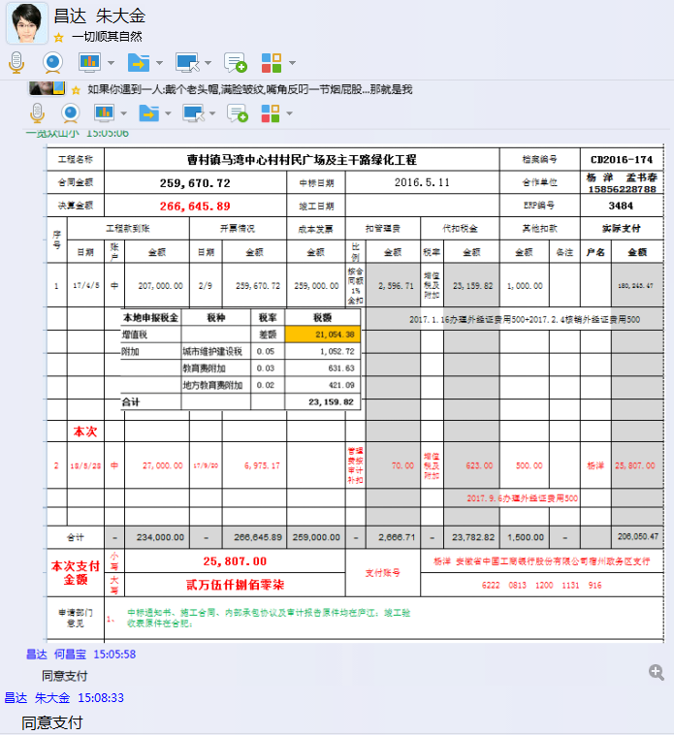

3
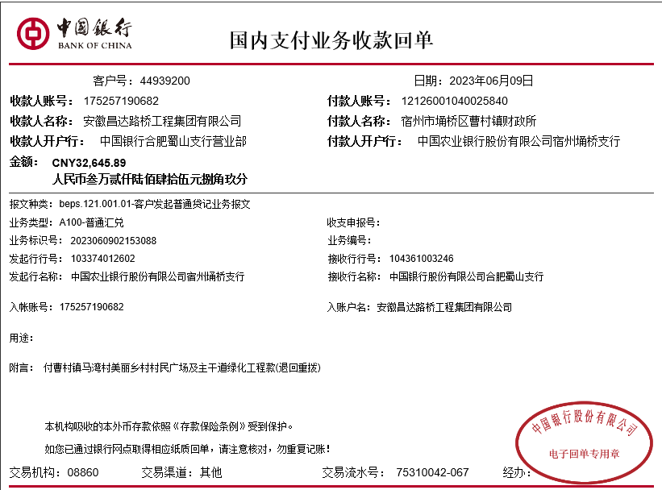
工程款支付证书 |  |  |  |  |  |  |  |  |  |  |  |  |  |  | 本次
工程名称 |  | 曹村镇马湾中心村村民广场及主干路绿化工程 |  |  |  |  |  |  |  |  | 档案编号 |  | CD2016-174
合同金额 |  | 259,670.72 |  |  |  | 中标日期 | 2016.5.11 |  |  |  | 合作单位 |  | 杨 洋 孟书春15856228788 |  | CD2016-174 | 191 | 3484 | 曹村镇马湾中心村村民广场及主干路绿化工程 | 2016.5.11 | 259670.72 | 孙 健 | 30日历天 | 宿州市 曹村镇 | 宿州公司杨洋13305670099 | 杨 洋13305670099 | 中标项目，中标通知书和施工合同及投资协议原件均在庐江 | √
决算金额 |  | 266,645.89 |  |  |  | 竣工日期 |  |  |  |  | ERP编号 |  | 3484
序号 | 工程款到账 |  |  | 开票情况 |  | 成本发票 | 扣管理费 |  | 代扣税金 |  | 其他扣款 |  | 实际支付
 | 日期 | 账户 | 金额 | 日期 | 金额 | 金额 | 比例 | 金额 | 税率 | 金额 | 金额 | 备注 | 户名 | 金额
1 | 2017-04-05 | 中 | 207,000.00 | 2017-02-09 | 259,670.72 | 259,000.00 | 按合同额1%全扣 | 2,596.71 | 增值税及附加 | 23,159.82 | 1,000.00 |  |  | 180,243.47
 |  |  |  |  |  |  |  |  |  |  | 2017.1.16办理外经证费用500+2017.2.4核销外经证费用500

2 | 2018-05-28 | 中 | 27,000.00 | 2017-09-20 | 6,975.17 |  | 管理费按审计价补扣 | 70.00 | 增值税及附加 | 623.00 | 500.00 |  | 杨洋 | 25,807.00
 |  |  |  |  |  |  |  |  |  |  |  | 2017.9.6办理外经证费用500
3 | 2023-06-09 | 中 | 32,645.89 |  |  |  |  |  |  | 432.40 | 50.00 |  | 孟书春 | 32,163.49

 |  |  |  |  |  |  |  |  |  |  |  |  |  |  | 0 |  | 32013.49
 |  |  |  |  |  |  |  |  |  |  |  |  |  |  |  |  | 150

合计 |  | - | 266,645.89 | - | 266,645.89 | 259,000.00 | - | 2,666.71 | - | 24,215.22 | 1,550.00 | - |  | 238,213.96 | 0.00
本次支付金额 |  | 小写 | 32,163.49 |  |  |  | 支付账号 |  | 杨洋 安徽省中国工商银行股份有限公司宿州政务区支行
 |  | 大写 | 32163.49 |  |  |  |  |  | 6222 0813 1200 1131 916
申请部门 意见 |  | 1、 | 中标通知书、施工合同、内部承包协议及审计报告原件均在庐江；竣工验收表原件在合肥；
项目管理 意见 |  | 何总、朱总已同意支付（附表背面截图）。
财务审核 意见
质安稽查 意见 |  | 是□否□营改增项目，及材料款支付核实：
总经理审批 |  |  |  |  |  |  |  | 董事长审批

